Tabelas - 1FN
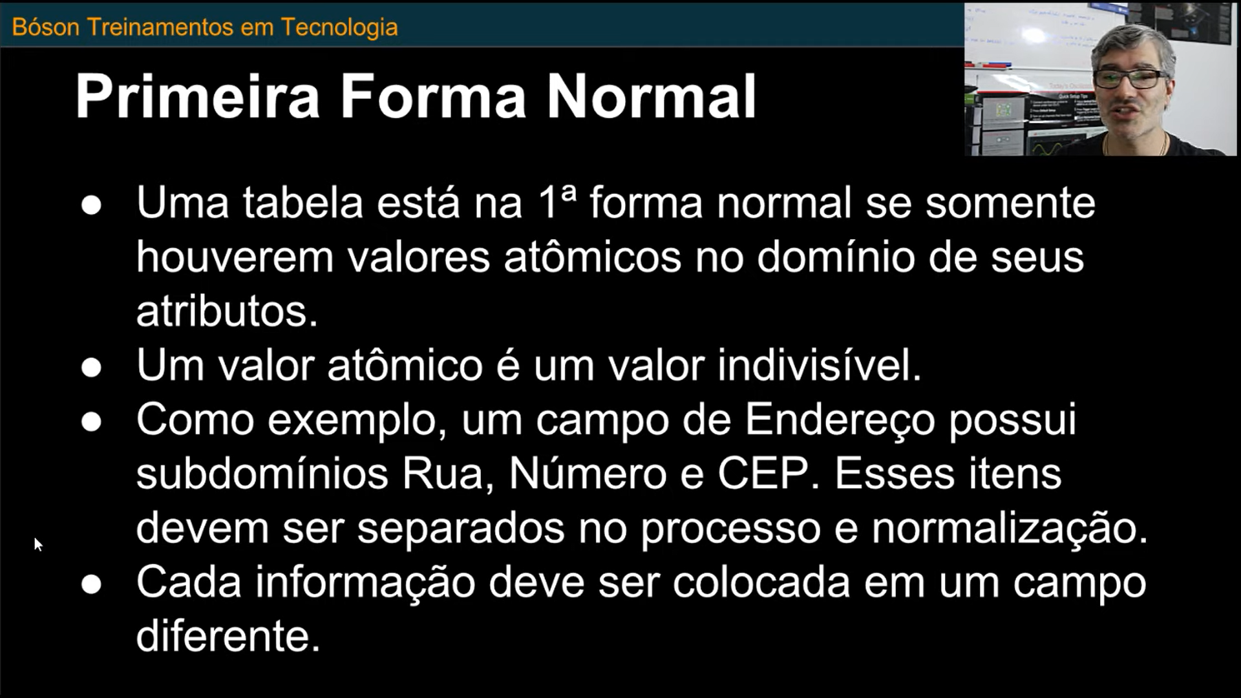
TABELAS - NORMALIZADAS ATÉ 1FN
Tabela | Sigla | Nome | Descrição
 | AA0 | EMPRESA | Cadastro de Empresas
Atributo | Tipo de Dado | Comprimento | Restrições | Descrição
AA0_CODIGO | Caracter | 2 | PK, NOT NULL | Código Empresa
AA0_RAZAO_SOCIAL | Caracter | 40 | NOT NULL | Razão Social
AA0_CONTRATO | Caracter | 15 | NOT NULL | Numero Contrato Licença
AA0_DATA_CONTRATO | DATE | 8 | NOT NULL | Data Contrato
AA0_COD_LICENCA | Caracter | 64 | NOT NULL | Licença de Uso

Tabela | Sigla | Nome | Descrição
 | AA1 | FILIAL | Cadastro de Filiais
Atributo | Tipo de Dado | Comprimento | Restrições | Descrição
AA1_CODIGO | Caracter | 4 | PK, NOT NULL | Codig Filial
AA1_COD_EMPRESA | Caracter | 2 | FK, NOT NULL | Codig Filial
AA1_NOME_FILIAL | Caracter | 20 | NOT NULL | Descrição filial
AA1_CNPJ | Caracter | 14 | NOT NULL | CNPJ
AA1_IE | Caracter | 20 | NULL | IE
AA1_CCM | Caracter | 15 | NULL | CCM
AA1_END_NOME_LOGRADOURO | Caracter | 30 | NOT NULL | Nome Logradouro
AA1_END_NUMERO | Caracter | 10 | NOT NULL | Numero
AA1_END_COMPLEMENTO | Caracter | 40 | NULL | Complemento
AA1_END_BAIRRO | Caracter | 25 | NOT NULL | Bairro
AA1_END_CEP | Caracter | 8 | NOT NULL | Cep
AA1_END_CIDADE | Caracter | 25 | NOT NULL | Cidade
AA1_END_ESTADO | Caracter | 2 | NOT NULL | Estado

Tabela | Sigla | Nome | Descrição
 | AA2 | USUARIO | Cadastro de Usuarios
Atributo | Tipo de Dado | Comprimento | Restrições | Descrição
AA2_CODIGO | Caracter | 6 | PK, NOT NULL | Código do Usuário
AA2_LOGIN | Caracter | 15 | NOT NULL, UNIQUE | Login
AA2_SENHA | Caracter | 20 | NOT NULL | Senha
AA2_NOME | Caracter | 40 | NOT NULL | Nome
AA2_EMAIL_CORP | Caracter | 70 | NOT NULL | Sobrenome
AA2_TIPO_USUARIO | Caracter | 1 | NOT NULL | Tipo usuario (Adm, Usr, Guest)
AA2_STATUS | Caracter | 1 | NOT NULL | Status (Ativo, Bloqueado)
AA2_DATA_INC | DATA | 8 | NOT NULL | Data da inclusão
AA2_DATA_BLOQUEIO | DATA | 8 | NULL | Data do bloqueio
AA2_MOTIVO_BLOQUEIO | Caracter | 20 | NULL | Motivo do Bloqueio
AA2_SENHA_ANT_1 | Caracter | 20 | NULL | Senha antiga1
AA2_SENHA_ANT_2 | Caracter | 20 | NULL | Senha antiga2
AA2_SENHA_ANT_3 | Caracter | 20 | NULL | Senha antiga3

Tabela | Sigla | Nome | Descrição
 | AA3 | AMBIENTE | Cadastro de Ambientes
Atributo | Tipo de Dado | Comprimento | Restrições | Descrição
AA4_CODIGO | Caracter | 3 | PK, NOT NULL | Código Ambiente
AA4_NOME | Caracter | 25 | NOT NULL, UNIQUE | Nome
AA4_DESCRICAO | Caracter | 40 | NOT NULL | Descrição
AA4_DATA | DATE | 8 | NOT NULL | Data inclusão

Tabela | Sigla | Nome | Descrição
 | AA4 | FUNCIONALIDADE | Cadastro das Funcionalidades dos Ambientes
Atributo | Tipo de Dado | Comprimento | Restrições | Descrição
AA5_CODIGO | Caracter | 4 | PK, NOT NULL | Codigo Funcionalidade
AA5_CODIGO_AMBIENTE | Caracter | 3 | PK, FK, NOT NUL | Codigo Ambiente
AA5_DESCRICAO | Caracter | 25 | NOT NULL | Descrição
AA5_DATA_INC | DATE | 8 | NOT NULL | Data de Inclusão

Tabela | Sigla | Nome | Descrição
 | AA5 | PARAMETRO | Cadastro dos Parametros
Atributo | Tipo de Dado | Comprimento | Restrições | Descrição
AA6_CODIGO | Caracter | 10 | PK, NOT NULL | Codigo Parametro
AA6_TIPO | Caracter | 1 | NOT NULL | Tipo (C,D,N,L)
AA6_CONTEUDO | Caracter | 40 | NOT NULL | Conteúdo (varia conforme Tipo)
AA6_DESCRICAO | Caracter | 60 | NOT NULL | Descrição
AA6_DATA_CRIACAO | data | 8 | NOT NULL | Data criação
AA6_CODIGO_AMBIENTE | Caracter | 3 | FK, NOT NULL | Ambiente Proprietário

Tabela | Sigla | Nome | Descrição
 | AA9 | USUARIO-EMPRESA | Tabela Associativa Usuário-Empresa
Atributo | Tipo de Dado | Comprimento | Restrições | Descrição
AA9_COD_USUARIO | Caracter | 6 | PK, FK, NOT NULL | Codigo do Usuário
AA9_COD_EMPRESA | Caracter | 2 | PK, FK, NOT NULL | Código da Empresa
AA9_COD_FILIAL | Caracter | 4 | PK, FK, NOT NULL | Codigo da Filial
AA9_DATA_PRI_ACESSO | date | 8 | NOT NULL | Data do primeiro acesso
AA9_DATA_ULT_ACESSO | date | 8 | NOT NULL | Data do ultimo acesso

Tabela | Sigla | Nome | Descrição
 | AB0 | USUARIO-FUNCIONALIDADE | Tabela Associativa Usuario-Funcionalidade
Atributo | Tipo de Dado | Comprimento | Restrições | Descrição
AB0_COD_USUARIO | Caracter | 6 | PK, FK, NOT NULL | Codigo do Usuario
AB0_COD_FUNCIONALIDADE | Caracter | 4 | PK, FK, NOT NULL | Codigo da funcionalidade

Tabela | Sigla | Nome | Descrição
 | AB1 | USUARIO-AMBIENTE | Tabela Associativa Usuario-Ambiente
Atributo | Tipo de Dado | Comprimento | Restrições | Descrição
AB1_COD_USUARIO | Caracter | 6 | PK, FK, NOT NULL | Codigo do Usuario
AB1_COD_AMBIENTE | Caracter | 3 | PK, FK, NOT NULL | Codigo do Ambiente

Tabelas - 2FN
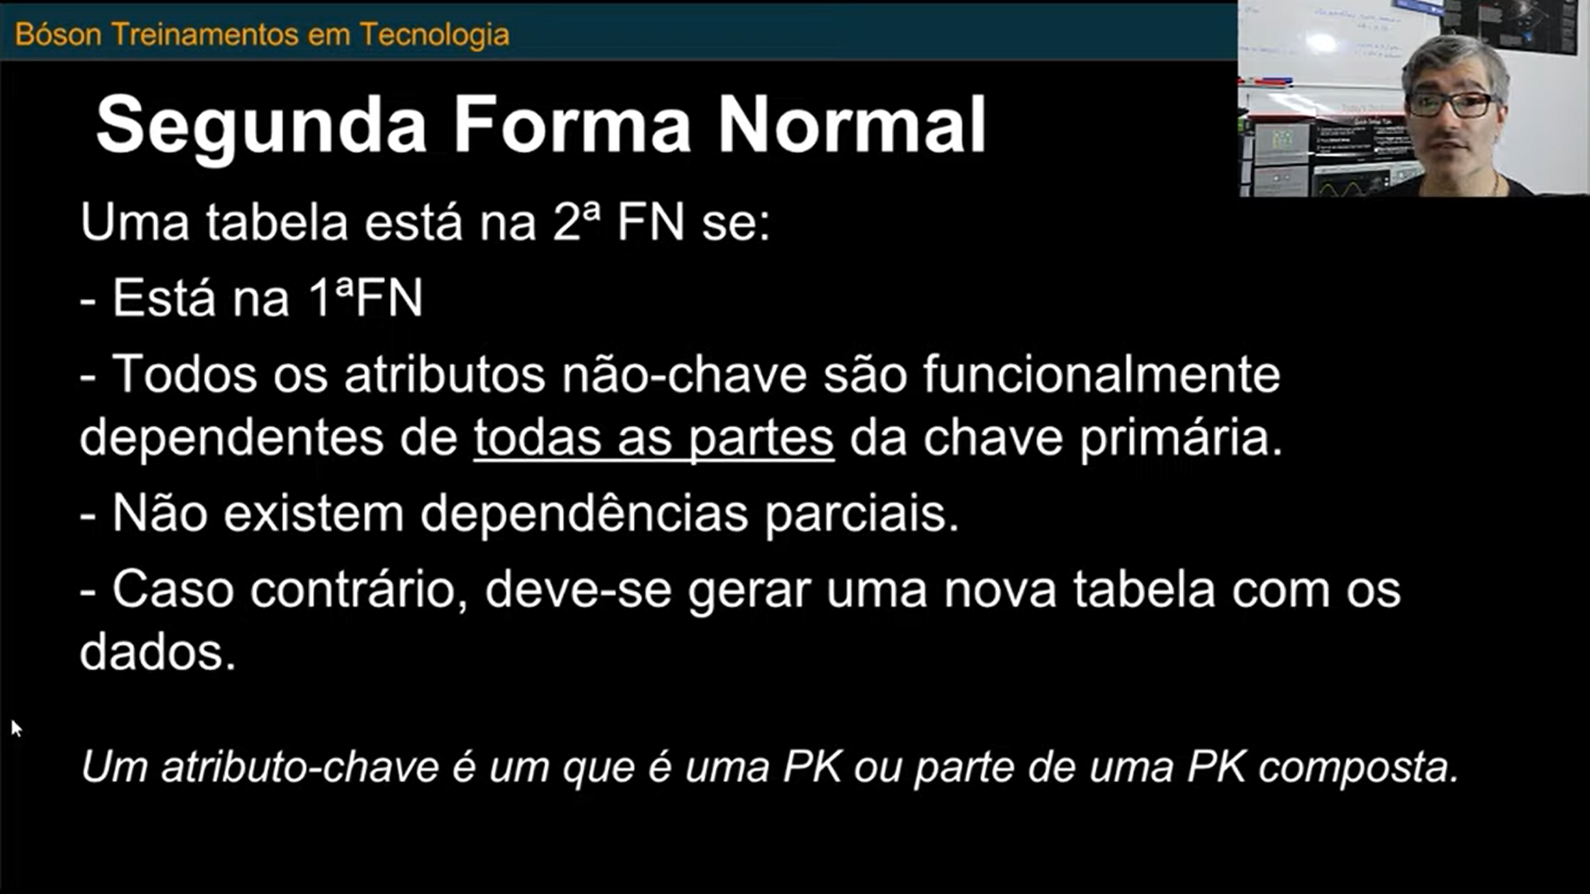
TABELAS - NORMALIZADAS ATÉ 2FN
Tabela | Sigla | Nome | Descrição
 | AA0 | EMPRESA | Cadastro de Empresas
Atributo | Tipo de Dado | Comprimento | Restrições | Descrição
AA0_CODIGO | Caracter | 2 | PK, NOT NULL | Código Empresa
AA0_RAZAO_SOCIAL | Caracter | 40 | NOT NULL | Razão Social
AA0_CONTRATO | Caracter | 15 | NOT NULL | Numero Contrato Licença
AA0_DATA_CONTRATO | DATE | 8 | NOT NULL | Data Contrato
AA0_COD_LICENCA | Caracter | 64 | NOT NULL | Licença de Uso
AA0_EMAIL | Caracter | 70 | NULL | Endereço eletronico
AA0_WEP_PAGE | Caracter | 70 | NULL | Site da Empresa

Tabela | Sigla | Nome | Descrição
 | AA1 | FILIAL | Cadastro de Filiais
Atributo | Tipo de Dado | Comprimento | Restrições | Descrição
AA1_COD_EMPRESA | Caracter | 2 | PK, FK, NOT NULL | Codigo Empresa
AA1_COD_FILIAL | Caracter | 4 | PK, NOT NULL | Codigo Filial
AA1_NOME_FILIAL | Caracter | 20 | NOT NULL | Descrição filial
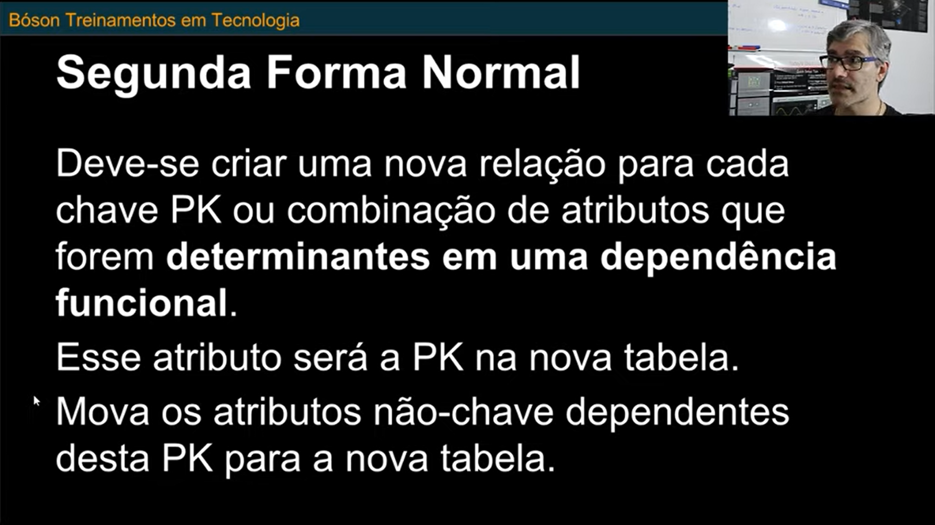
AA1_CNPJ | Caracter | 14 | NOT NULL | CNPJ
AA1_IE | Caracter | 20 | NULL | IE
AA1_CCM | Caracter | 15 | NULL | CCM
AA1_END_NOME_LOGRADOURO | Caracter | 30 | NOT NULL | Nome Logradouro
AA1_END_NUMERO | Caracter | 10 | NOT NULL | Numero
AA1_END_COMPLEMENTO | Caracter | 40 | NULL | Complemento
AA1_END_BAIRRO | Caracter | 25 | NOT NULL | Bairro
AA1_END_CEP | Caracter | 8 | NOT NULL | Cep
AA1_END_CIDADE | Caracter | 25 | NOT NULL | Cidade
AA1_END_ESTADO | Caracter | 2 | NOT NULL | Estado
AA1_TEL_DDD | Caracter | 2 | NULL | DDD
AA1_TEL_NUMERO | Caracter | 9 | NULL | Numero do Telefone

Tabela | Sigla | Nome | Descrição
 | AA2 | USUARIO | Cadastro de Usuarios
Atributo | Tipo de Dado | Comprimento | Restrições | Descrição
AA2_CODIGO | Caracter | 6 | PK, NOT NULL | Código do Usuário
AA2_LOGIN | Caracter | 15 | NOT NULL, UNIQUE | Login
AA2_SENHA | Caracter | 20 | NOT NULL | Senha
AA2_NOME | Caracter | 40 | NOT NULL | Nome
AA2_EMAIL_CORP | Caracter | 70 | NOT NULL,UNIQUE | Sobrenome
AA2_TIPO_USUARIO | Caracter | 1 | NOT NULL | Tipo usuario (Adm, Usr, Guest)
AA2_STATUS | Caracter | 1 | NOT NULL | Status (Ativo, Bloqueado)
AA2_DATA_INC | DATA | 8 | NOT NULL | Data da inclusão
AA2_DATA_BLOQUEIO | DATA | 8 | NULL | Data do bloqueio
AA2_MOTIVO_BLOQUEIO | Caracter | 20 | NULL | Motivo do Bloqueio
AA2_SENHA_ANT_1 | Caracter | 20 | NULL | Senha antiga1
AA2_SENHA_ANT_2 | Caracter | 20 | NULL | Senha antiga2
AA2_SENHA_ANT_3 | Caracter | 20 | NULL | Senha antiga3

Tabela | Sigla | Nome | Descrição
 | AA3 | AMBIENTE | Cadastro de Ambientes
Atributo | Tipo de Dado | Comprimento | Restrições | Descrição
AA4_CODIGO | Caracter | 3 | PK, NOT NULL | Código Ambiente
AA4_NOME | Caracter | 25 | NOT NULL, UNIQUE | Nome
AA4_DESCRICAO | Caracter | 40 | NOT NULL | Descrição
AA4_DATA | DATE | 8 | NOT NULL | Data inclusão

Tabela | Sigla | Nome | Descrição
 | AA4 | FUNCIONALIDADE | Cadastro das Funcionalidades dos Ambientes
Atributo | Tipo de Dado | Comprimento | Restrições | Descrição
AA5_CODIGO | Caracter | 4 | PK, NOT NULL | Codigo Funcionalidade
AA5_CODIGO_AMBIENTE | Caracter | 3 | PK, FK, NOT NUL | Codigo Ambiente
AA5_DESCRICAO | Caracter | 25 | NOT NULL | Descrição
AA5_DATA_INC | DATE | 8 | NOT NULL | Data de Inclusão

Tabela | Sigla | Nome | Descrição
 | AA5 | PARAMETRO | Cadastro dos Parametros
Atributo | Tipo de Dado | Comprimento | Restrições | Descrição
AA6_CODIGO | Caracter | 10 | PK, NOT NULL | Codigo Parametro
AA6_TIPO | Caracter | 1 | NOT NULL | Tipo (C,D,N,L)
AA6_CONTEUDO | Caracter | 40 | NOT NULL | Conteúdo (varia conforme Tipo)
AA6_DESCRICAO | Caracter | 60 | NOT NULL | Descrição
AA6_DATA_CRIACAO | data | 8 | NOT NULL | Data criação
AA6_CODIGO_AMBIENTE | Caracter | 3 | FK, NOT NULL | Ambiente Proprietário

Tabela | Sigla | Nome | Descrição
 | AA9 | USUARIO-EMPRESA | Tabela Associativa Usuário-Empresa
Atributo | Tipo de Dado | Comprimento | Restrições | Descrição
AA9_COD_USUARIO | Caracter | 6 | PK, FK, NOT NULL | Codigo do Usuário
AA9_COD_EMPRESA | Caracter | 2 | PK, FK, NOT NULL | Código da Empresa
AA9_COD_FILIAL | Caracter | 4 | PK, FK, NOT NULL | Codigo da Filial
AA9_DATA_PRI_ACESSO | date | 8 | NOT NULL | Data do primeiro acesso
AA9_DATA_ULT_ACESSO | date | 8 | NOT NULL | Data do ultimo acesso

Tabela | Sigla | Nome | Descrição
 | AB0 | USUARIO-FUNCIONALIDADE | Tabela Associativa Usuario-Funcionalidade
Atributo | Tipo de Dado | Comprimento | Restrições | Descrição
AB0_COD_USUARIO | Caracter | 6 | PK, FK, NOT NULL | Codigo do Usuario
AB0_COD_FUNCIONALIDADE | Caracter | 4 | PK, FK, NOT NULL | Codigo da funcionalidade

Tabela | Sigla | Nome | Descrição
 | AB1 | USUARIO-AMBIENTE | Tabela Associativa Usuario-Ambiente
Atributo | Tipo de Dado | Comprimento | Restrições | Descrição
AB1_COD_USUARIO | Caracter | 6 | PK, FK, NOT NULL | Codigo do Usuario
AB1_COD_AMBIENTE | Caracter | 3 | PK, FK, NOT NULL | Codigo do Ambiente

Tabelas Normalizadas- 3FN
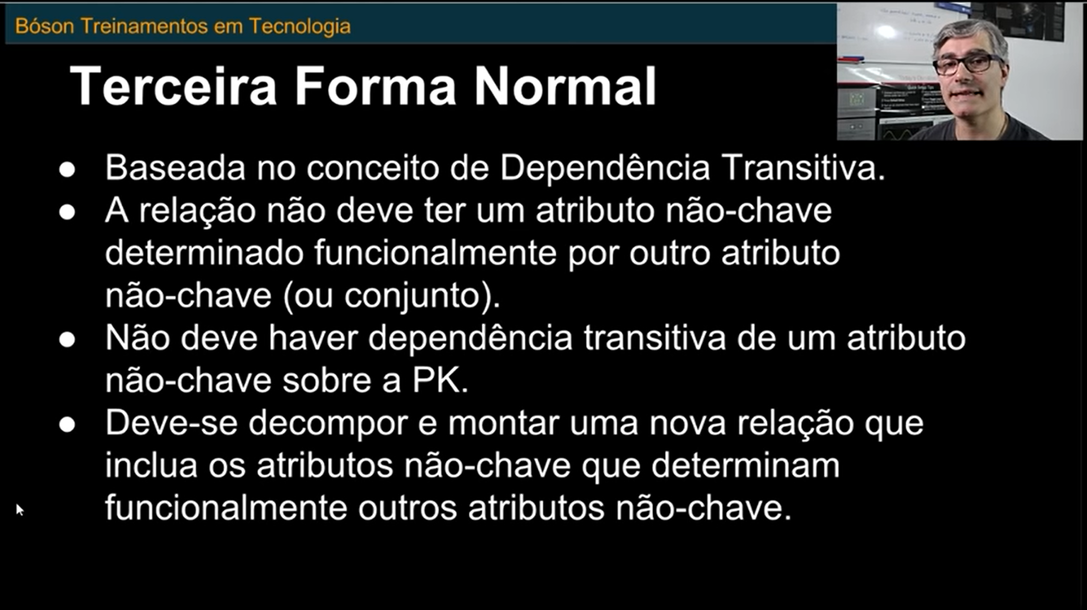
TABELAS - NORMALIZADAS ATÉ 3FN
Tabela | Sigla | Nome | Descrição
 | AA0 | EMPRESA | Cadastro de Empresas
Atributo | Tipo de Dado | Comprimento | Restrições | Descrição
AA0_CODIGO | Caracter | 2 | PK, NOT NULL | Código Empresa
AA0_RAZAO_SOCIAL | Caracter | 60 | NOT NULL | Razão Social
AA0_NOME_FANTASIA | Caracter | 30 | NOT NULL | Nome Fantasia
AA0_CONTRATO | Caracter | 15 | NOT NULL | Numero Contrato Licença
AA0_DATA_VENC_MENS | DATE | 8 | NOT NULL | Data Vencimento mensalidade
AA0_COD_LICENCA | Caracter | 64 | NOT NULL | Licença de Uso
AA0_EMAIL | Caracter | 70 | NULL | Endereço eletronico
AA0_WEP_PAGE | Caracter | 70 | NULL | Site da Empresa
AA0_COD_LIBER_USO | Caracter | 64 | NULL | Código Liberação de Uso
AA0_CNPJ | Caracter | 14 | NOT NULL | CNPJ contratante

Tabela | Sigla | Nome | Descrição
 | AA1 | FILIAL | Cadastro de Filiais
Atributo | Tipo de Dado | Comprimento | Restrições | Descrição
AA1_COD_EMPRESA | Caracter | 2 | PK, FK, NOT NULL | Codigo Empresa
AA1_COD_FILIAL | Caracter | 4 | PK, NOT NULL | Codigo Filial
AA1_NOME_FILIAL | Caracter | 20 | NOT NULL | Descrição filial
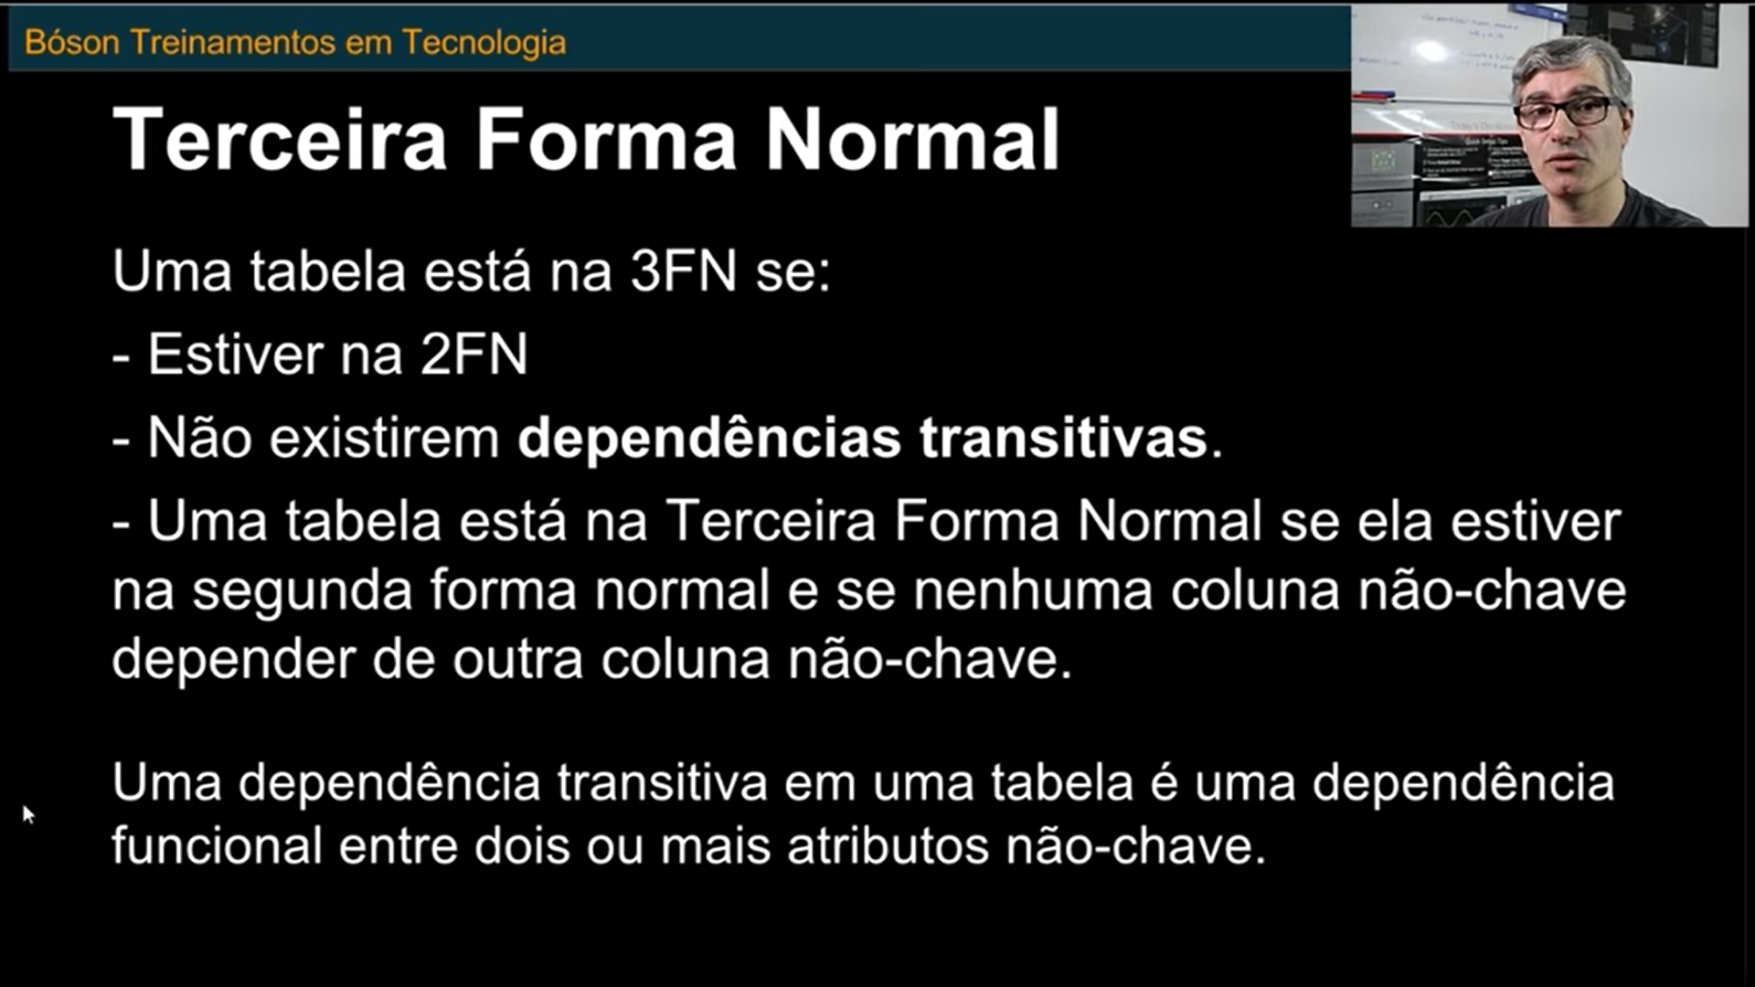
AA1_CNPJ | Caracter | 14 | NOT NULL | CNPJ (prefixo, filial e DV)
AA1_IE | Caracter | 20 | NULL | IE
AA1_CCM | Caracter | 15 | NULL | CCM
AA1_END_NOME_LOGRADOURO | Caracter | 30 | NOT NULL | Nome Logradouro
AA1_END_NUMERO | Caracter | 10 | NOT NULL | Numero
AA1_END_COMPLEMENTO | Caracter | 40 | NULL | Complemento
AA1_END_BAIRRO | Caracter | 25 | NOT NULL | Bairro
AA1_END_CEP | Caracter | 8 | NOT NULL | Cep
AA1_END_CIDADE | Caracter | 25 | NOT NULL | Cidade
AA1_END_ESTADO | Caracter | 2 | NOT NULL | Estado
AA1_TEL_DDD | Caracter | 2 | NULL | DDD
AA1_TEL_NUMERO | Caracter | 9 | NULL | Numero do Telefone

Tabela | Sigla | Nome | Descrição
 | AA2 | USUARIO | Cadastro de Usuarios
Atributo | Tipo de Dado | Comprimento | Restrições | Descrição
AA2_CODIGO | Caracter | 6 | PK, NOT NULL | Código do Usuário
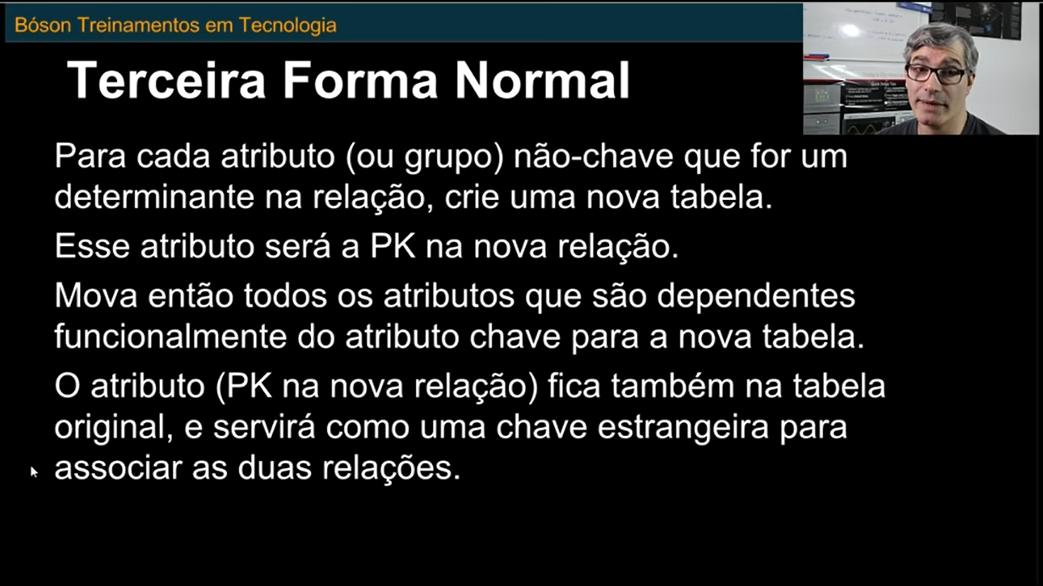
AA2_LOGIN | Caracter | 15 | NOT NULL, UNIQUE | Login
AA2_SENHA | Caracter | 20 | NOT NULL | Senha
AA2_NOME | Caracter | 40 | NOT NULL | Nome
AA2_EMAIL_CORP | Caracter | 70 | NOT NULL,UNIQUE | Sobrenome
AA2_TIPO_USUARIO | Caracter | 1 | NOT NULL | Tipo usuario (Adm, Usr, Guest)
AA2_STATUS | Caracter | 1 | NOT NULL | Status (Ativo, Bloqueado)
AA2_DATA_INC | DATA | 8 | NOT NULL | Data da inclusão
AA2_DATA_PRIM_ACESSO | DATA | 8 | NULL | Data do primeiro acesso ao ERP
AA2_DATA_BLOQUEIO | DATA | 8 | NULL | Data do bloqueio
AA2_MOTIVO_BLOQUEIO | Caracter | 20 | NULL | Motivo do Bloqueio
AA2_SENHA_ANT_1 | Caracter | 20 | NULL | Senha antiga1
AA2_SENHA_ANT_2 | Caracter | 20 | NULL | Senha antiga2
AA2_SENHA_ANT_3 | Caracter | 20 | NULL | Senha antiga3

Tabela | Sigla | Nome | Descrição
 | AA3 | AMBIENTE | Cadastro de Ambientes
Atributo | Tipo de Dado | Comprimento | Restrições | Descrição
AA3_CODIGO | Caracter | 3 | PK, NOT NULL | Código Ambiente
AA3_NOME | Caracter | 25 | NOT NULL, UNIQUE | Nome
AA3_DESCRICAO | Caracter | 40 | NOT NULL | Descrição
AA3_DATA | DATE | 8 | NOT NULL | Data inclusão
AA3_LIC_USO_AMBIENTE | Caracter | 64 | NOT NUL | Codigo Licença Uso Ambiente

Tabela | Sigla | Nome | Descrição |  | ;
 | AA4 | FUNCIONALIDADE | Cadastro das Funcionalidades dos Ambientes
Atributo | Tipo de Dado | Comprimento | Restrições | Descrição
AA4_CODIGO | Caracter | 4 | PK, NOT NULL | Codigo Funcionalidade
AA4_CODIGO_AMBIENTE | Caracter | 3 | PK, FK, NOT NUL | Codigo Ambiente
AA4_DESCRICAO | Caracter | 25 | NOT NULL | Descrição
AA4_DATA_INC | DATE | 8 | NOT NULL | Data de Inclusão

Tabela | Sigla | Nome | Descrição
 | AA5 | PARAMETRO | Cadastro dos Parametros
Atributo | Tipo de Dado | Comprimento | Restrições | Descrição
AA5_CODIGO | Caracter | 10 | PK, NOT NULL | Codigo Parametro
AA5_TIPO | Caracter | 1 | NOT NULL | Tipo (C,D,N,L)
AA5_CONTEUDO | Caracter | 40 | NOT NULL | Conteúdo (varia conforme Tipo)
AA5_DESCRICAO | Caracter | 60 | NOT NULL | Descrição
AA5_DATA_CRIACAO | data | 8 | NOT NULL | Data criação
AA5_CODIGO_AMBIENTE | Caracter | 3 | FK, NOT NULL | Ambiente Proprietário

Tabela | Sigla | Nome | Descrição
 | AA9 | USUARIO-EMPRESA | Tabela Associativa Usuário-Empresa
Atributo | Tipo de Dado | Comprimento | Restrições | Descrição
AA9_COD_USUARIO | Caracter | 6 | PK, FK, NOT NULL | Codigo do Usuário
AA9_COD_EMPRESA | Caracter | 2 | PK, FK, NOT NULL | Código da Empresa
AA9_COD_FILIAL | Caracter | 4 | PK, FK, NOT NULL | Codigo da Filial
AA9_DATA_PRI_ACESSO | date | 8 | NOT NULL | Data do primeiro acesso
AA9_DATA_ULT_ACESSO | date | 8 | NOT NULL | Data do ultimo acesso

Tabela | Sigla | Nome | Descrição
 | AB0 | USUARIO-FUNCIONALIDADE | Tabela Associativa Usuario-Funcionalidade
Atributo | Tipo de Dado | Comprimento | Restrições | Descrição
AB0_COD_USUARIO | Caracter | 6 | PK, FK, NOT NULL | Codigo do Usuario
AB0_COD_FUNCIONALIDADE | Caracter | 4 | PK, FK, NOT NULL | Codigo da funcionalidade

Tabela | Sigla | Nome | Descrição
 | AB1 | USUARIO-AMBIENTE | Tabela Associativa Usuario-Ambiente
Atributo | Tipo de Dado | Comprimento | Restrições | Descrição
AB1_COD_USUARIO | Caracter | 6 | PK, FK, NOT NULL | Codigo do Usuario
AB1_COD_AMBIENTE | Caracter | 3 | PK, FK, NOT NULL | Codigo do Ambiente

Tabela | Sigla | Nome | Descrição
 | AB2 | EMPRESA-AMBIENTE | Tabela Associativa Empresa-Ambiente
Atributo | Tipo de Dado | Comprimento | Restrições | Descrição
AB2_COD_EMPRESA | Caracter | 2 | PK, FK, NOT NULL | Codigo da Empresa
AB2_COD_AMBIENTE | Caracter | 3 | PK, FK, NOT NULL | Codigo do Ambiente

